Лист1
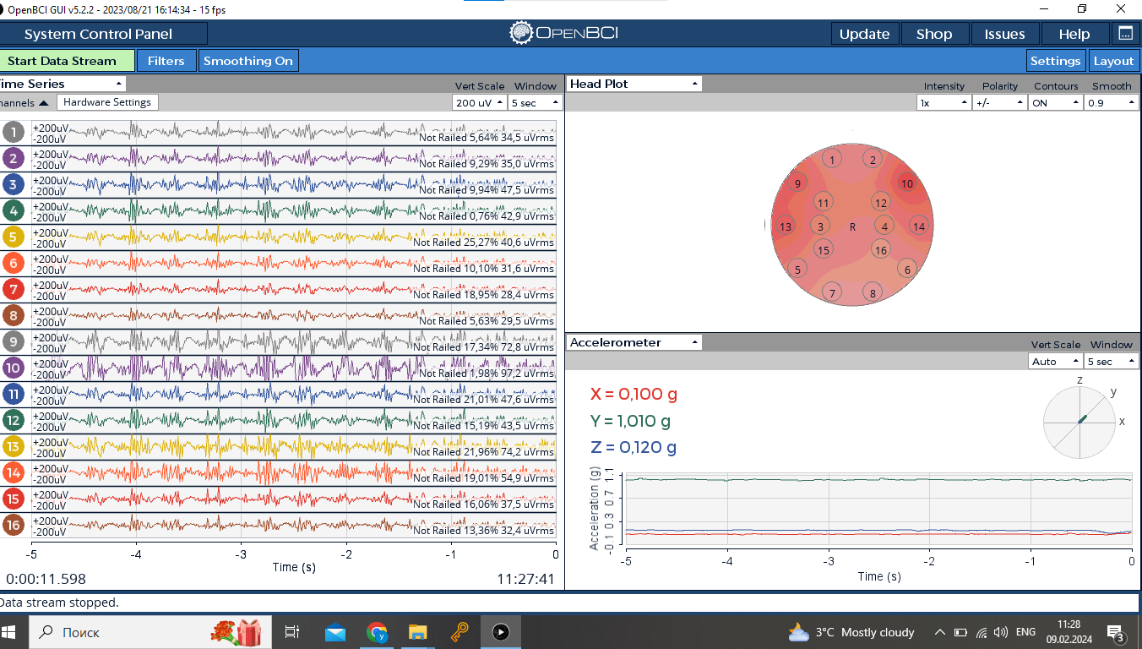
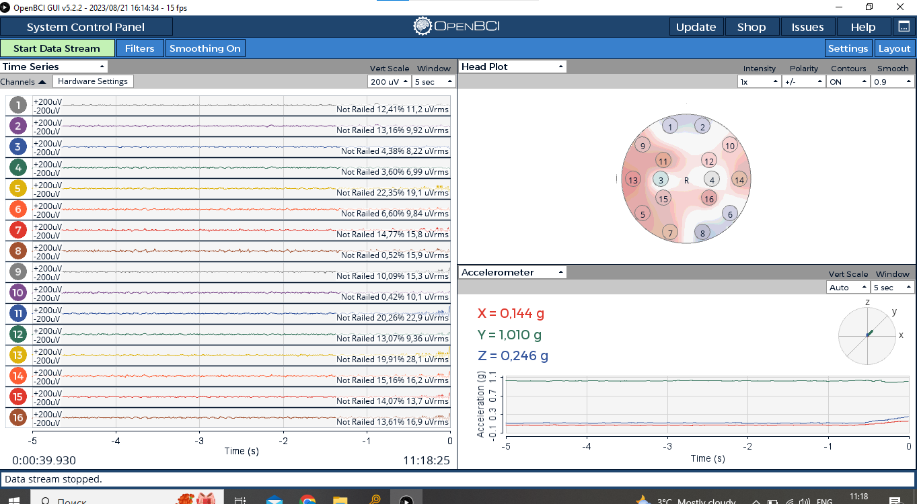
 | OpenBCISession_2024-02-09_11-10-01
11-14-15 | Покой | Rest
11-15-45 | Покой | Rest
11-16-46 | Покой | Rest
11-17-45 | Покой | Rest
11-19-44 | Покой | Rest
11-20-36 | постоянное легкое моргание | Continuous light blinking
11-21-20 | постоянное легкое моргание | Continuous light blinking
11-22-01 | постоянное легкое моргание | Continuous light blinking
11-22-37 | постоянное легкое моргание | Continuous light blinking
11-23-17 | постоянное легкое моргание | Continuous light blinking
11-23-52 | постоянное сильное моргание | Continuous strong blinking
11-24-22 | постоянное сильное моргание | Continuous strong blinking
11-25-21 | постоянное сильное моргание | Continuous strong blinking
11-25-57 | постоянное сильное моргание | Continuous strong blinking
11-26-37 | постоянное сильное моргание | Continuous strong blinking
11-27-29 | постоянное сжимание челюсти | Continuous jaw clenching
11-28-29 | постоянное сжимание челюсти | Continuous jaw clenching
11-29-01 | постоянное сжимание челюсти | Continuous jaw clenching
11-29-28 | постоянное сжимание челюсти | Continuous jaw clenching
11-30-21 | постоянное сжимание челюсти | Continuous jaw clenching

11-31-53 | покой с морганием слабым | Rest with weak blinking
11-32-29 | покой с морганием сильным | Rest with strong blinking
11-32-56 | покой с сжиманием челюсти | Rest with jaw clenching
11-33-26 | покой со всем вместе | Rest with all together | в самом сморщила лицо, челюсть клац и моргнула одновременно

